关系图
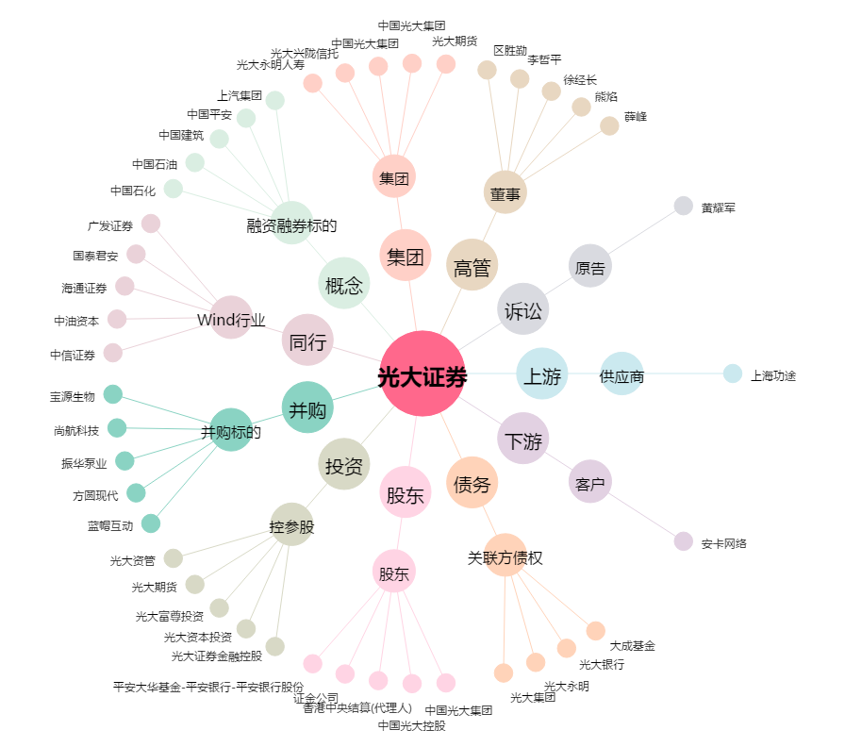
光大证券[601788.SH] - 关系概览图

